dockerまとめ
Docker
 | ＜概要＞ | ・軽量で高速なコンテナ型の仮装環境が構築できるもの |  |  |  |  | ＜参考文献＞
 |  | →環境構築を簡単にできる |  |  |  |  | https://www.kagoya.jp/howto/cloud/container/docker/
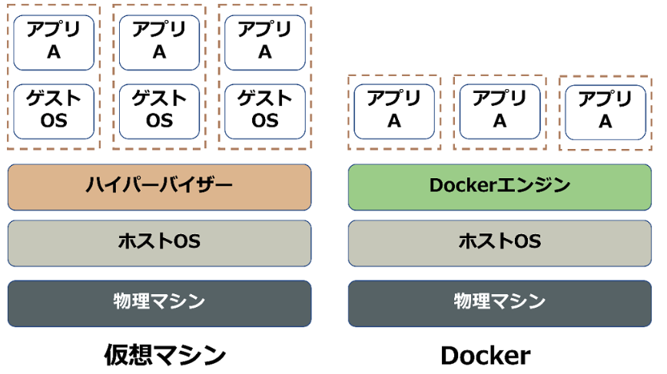
 | ＜メリット＞
 | ・複数のアプリケーション実行環境を作成・利用できる
 |  | ※通常はローカルで開発後、本番環境のサーバーの環境構築も必要になる
 | ・他エンジニアと開発環境を共有できる
 |  | ※PCによって実行できたりエラーが起きたりする問題をなくす

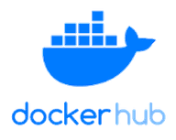
 | ＜Docker作成の流れ＞
 | ⓪Dockerfileを作成する
 |  |  |  | build | run※1
 | ①Dockerイメージを作成する
 |  |  |  | create |  | run※2 |  | OSのコンテナがweb上に保管されている
 | ②Dockerコンテナを作成する
 |  |  |  | start
 | ③Dockerコンテナを起動する
 |  |  |  | stop | (※1)Dockerイメージがローカルに存在しない場合
 | ④Dockerコンテナを停止する |  |  |  | →Docker hubからイメージをダウンロードして作成、その後コンテナ作成・起動

 |  |  |  |  | (※2)Dockerイメージがローカルにすでに存在する場合
 |  |  |  |  | →既存のイメージを使用してコンテナを作成・起動

 | ＜表記方法＞
 |  |  | 旧 |  | 新
 | イメージ作成 |  | docker bulud |  | docker image build
 | コンテナ作成 |  | docker create |  | docker container create
 | コンテナ起動 |  | docker start |  | docker container start
 | コンテナ停止 |  | docker stop |  | docker container stop
 | コンテナ作成・起動 |  | docker run |  | docker container run

 | ＜docke runのオプション＞
 | →コンテナを作成・起動するときにオプションを設定できる

 | --name | コンテナに名前をつけられる、省略すると自動命名

 | -v | PCのディレクトリorDocker EngineのVolumeにマウントできる |  |  |  |  | docker-compose.yml内のvolumes:で指定できるらしい？
 |  | =上記のディレクトリとコンテナ内のディレクトリを同期できる

 | -w | 作業ディレクトリ（コンテナ内のどこで作業するか）を指定できる |  |  |  |  | WORKDIRを指定すれば毎回指定する必要がなくなる
 |  | 省略すると、デフォルトはrootディレクトリが指定される

 | -d | バックグラウンドでコンテナを実行する（デタッチドモード）

 | -it | インタラクティブモードにする（シェルなどはインタラクティブなプログラム）
 |  | コンテナと対話的な操作やコマンドの使用ができるようになる

 | -p | ポート番号を指定できる
 |  | ex)ローカルのポート番号：

 | ＜rubyのサンプルを作成する（Dockerfileから作成する）＞
 | Dockerfile内のコード
 | >FROM Ruby |  | イメージを何をベースに使うか選択する
 |  |  | ※Docker Hubなどから持って来れる
 | >WORKDIR /app |  | 作業するディレクトリを選択できる
 |  |  | デフォルトはrootディレクトリが指定される
 | >COPY ./src /app |  | イメージを作成する際に、コンテナ内のディレクトリにコピーできる
 |  |  | ※処理した時のファイルがコピーされるだけで、その後は非同期

